关系图
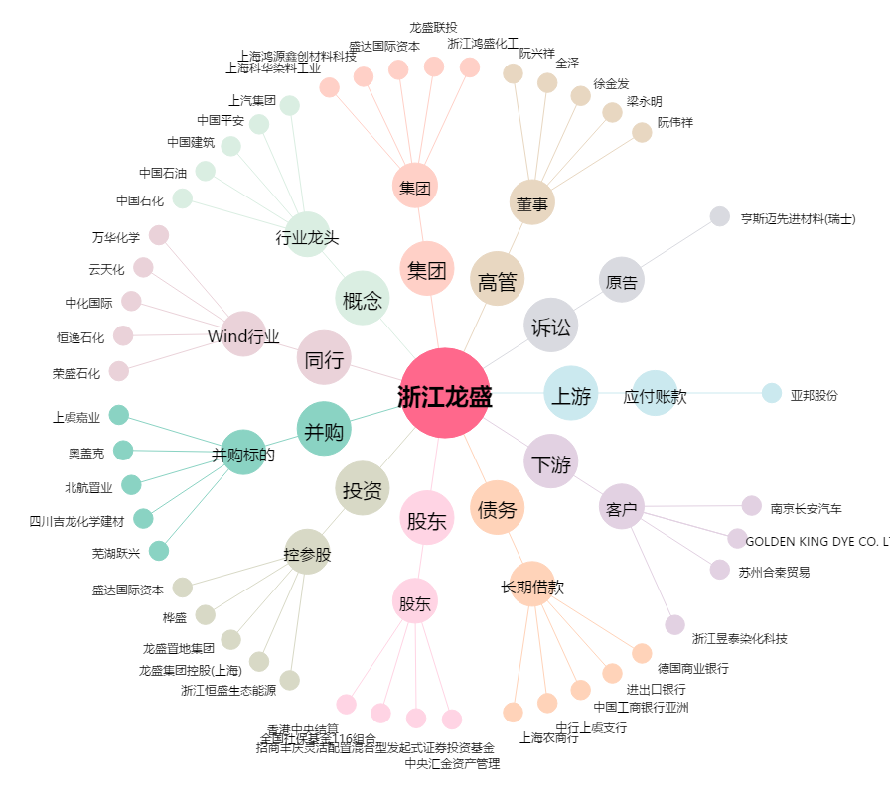
浙江龙盛[600352.SH] - 关系概览图

